F02.CFG-Paths
 |  | VVSS, Info Romana, 2023-2024

F02. La inchiderea restaurantului se afiseaza totalul incasarilor realizate, pentru fiecare tip de plata.

F02. Covered source code |  |  | F02. Control Flow Graph (CFG) | F02. Cyclomatic Complexity (CC)
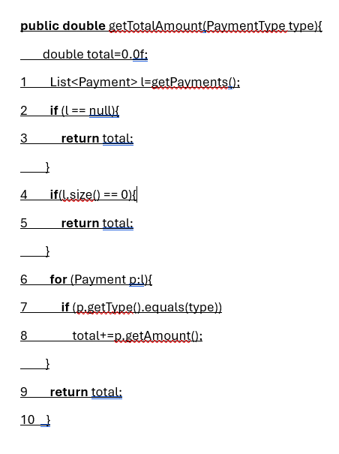
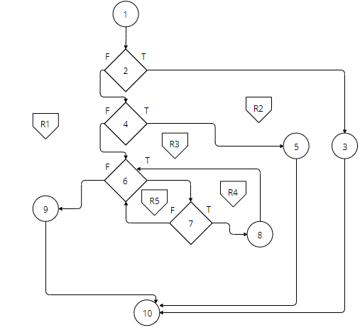
Line No. | Source code |  | Se va insera CFG asociat codului sursa testat (poza, diagrama, etc.). | CC1 = No. of regions = |  | 5
Req02_L01 | … |  |  | CC2 = Edges - Nodes + 2 = |  | 5
Req02_L02 | … |  | <Req02 CFG > | CC3 = No. of Conditions + 1 = |  | 5
Req02_L03 | …
... | …
.. | … |  |  | F02. Individual Paths
... | …
 |  |  |  | Path No. | Path
 |  |  |  | F02_P01 | 1 - 2(T) - 3 - 10
 |  |  |  | F02_P02 | 1 - 2(F) - 4 (T) - 5 - 10
 |  |  |  | F02_P03 | 1 - 2(F) - 4 (F) - 6(T) - 7(T) - 8 - 6(F) - 9 -10
 |  |  |  | F02_P04 | 1 - 2(F) - 4 (F) - 6(T) - 7(F) - 6(F) - 9 -10
 |  |  |  | F02_P05 | 1 - 2(F) - 4 (F) - 6(F) - 9 -10

 |  |  |  |  | Se poate observa ca F02_P05 este inclus in F02_P03 si F02_P04
 |  |  |  |  | :=> avem 4 TC\

WBT-TCs
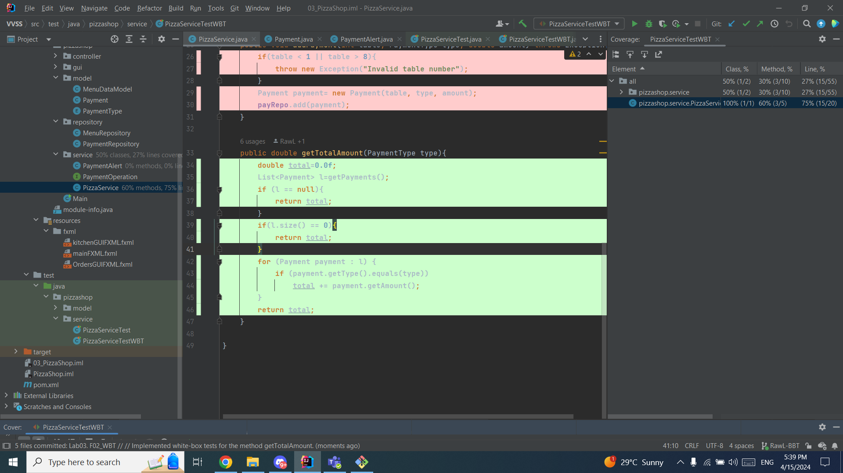
 |  | VVSS, Info Romana, 2023-2024

WBT Implemented TCs
Final TC No. | Req. ID | TC No | input data |  |  |  |  |  | output data
 |  |  | List<Payments> |  |  | Type |  |  | expected | actual result
9 | F02 | F02_TC01 | null |  |  | CASH |  |  | 0 | 0
10 |  | F02_TC02 | () |  |  | CASH |  |  | 0 | 0
11 |  | F02_TC03 | ({CASH,23},{CASH,54},{CASH,65}) |  |  | CASH |  |  | 142 | 142
12 |  | F02_TC04 | ({CASH,23},{CASH,54},{CASH,65}) |  |  | CARD |  |  | 0 | 0

Statistics
Testare |  |  |  | Depanare |  | Re-testare |  |  |  |  | Testare de regresie
#TCs run | #TCs passed | #TCs falied | Coverage (%)[se va prelua valoarea indicata in raportul de acoperire pentru metoda testata] | #Bugs [se va indica numarul de bug-uri identificate prin depanare, la nivelul metodei testate] | #Bugs Fixed [se va completa cu 'da' dupa depanare] | Re-testare [se va completa cu 'da' dupa retestare] | #TCs run | #TCs passed | #TCs failed | Coverage (%) [se va prelua valoarea indicata in raportul de acoperire pentru metoda testata] | Testare de regresie [se va completa cu 'da' dupa testarea de regresie] | #TCs passed [de executat in testarea de regresie]

4 | 4 | 0 | 100% | 0 | 0 | 0 | - | 4 | - | 100% | da | 4

